상품제안서
고품질 초경량 접이식버킷햇 벙거지모자 | 상품코드: S45849

 |  |  |  |  |  |  | 02-713-8555 | www.synergygift.co.kr
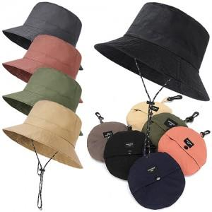 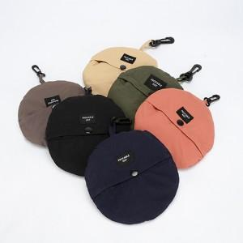

【상세/제작정보】

【인쇄/포장옵션】 | 풀칼라 / 포장불가능

【공급단가】 | 수량 | 100~ | 300~ | 1,000~ | 3,000~ | 10,000~
*VAT별도 | 단가 | 3,300원 | 3,120원 | 2,970원 | 2,890원 | 2,840원

【상품 URL】 | https://www.synergygift.co.kr:443/src/goods_detail.php?gdno=45849

